１
1 | EA(エンタープライズアーキテクチャ)
 |  | 全体最適化を進める時のフレームワークの１つであり、
 |  | 企業基盤や活動を4階層で考える
 |  | ビジネスアーキテクチャ |  |  | BA
 |  | データアーキテクチャ |  |  | DA
 |  | アプリケーションアーキテクチャ |  |  | AA
 |  | テクノロジーアーキテクチャ |  |  | TA

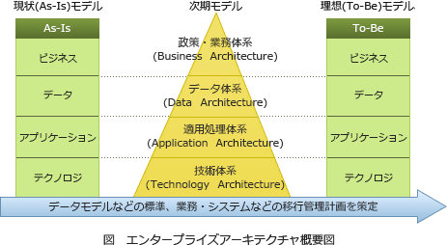
2 | 関連文書とEAの関係
 |  | BA
 |  |  | 業務説明書
 |  |  | 業務流れ図
 |  | DA
 |  |  | E-R図
 |  |  | データ定義表
 |  | AA
 |  |  | 情報システム関連図
 |  |  | 情報システム機能構成図
 |  | TA
 |  |  | ハードウェア構成図
 |  |  | ネットワーク構成図

3 | ROI (Return On Investment)
 |  | 投資利益率
 |  | 情報化推進のために、投資効果を定量的に算出する

 |  | ROI = (利益率/投資額) ×100
 |  |  | 1000万円投資して、2000万円の利益
 |  |  |  | 2000万円/1000万円×100=200%

4 | BCP(Business Continuity Plan)
 |  | 事業継続計画
 |  | テロや災害、システム障害など危機的状況下でも、重要な業務が継続できる方策を用意して生き延べられるようにしておくための計画
 |  | 内閣府で事業継続ガイドラインを作成しており、重要項目として、下記がある。
 |  |  | 指揮命令系統の明確化
 |  |  | 本社等重要拠点の機能確保
 |  |  | 対外的な情報発信及び情報共有
 |  |  | 情報システムのバックアップ
 |  |  | 製品やサービスの供給

5 | ERP(Enterprise Resources Planning)
 |  | 企業資源計画
 |  | 統合基幹業務システム、基幹システムとも言われる。
 |  | 資源要素(ヒト・モノ・カネ・情報)を適切に分配し、有効活用しようという考え
 |  | メリット
 |  |  | 情報の一元管理
 |  |  | 経営分析や経営戦略の構築
 |  |  | 経営の見える化

6 | BPR(Business Process Re-engineering)
 |  | 抜本的な業務改革
 |  | 商品やサービスの開発、提供などのビジネスプロセスを変革し再構築する
 |  | 業務改革は従業員や業務フローを重視
 |  | 業務改革は顧客(市場)を重視
7 | 業務パッケージ
 |  | 業務に必要な機能をまとめて１つにしたソフトウェア
 |  | 標準的な機能はパッケージ化されている為、フィットギャップ分析を行って、自社と合わない部分はカスタマイズを行う。

8 | Saas (Software as a Service)
 |  | ソフトウェア機能をネットワーク経由でサービスとして提供するクラウドサービス
 |  | 利用者は必要な機能のみを使用し、使用した分の対価を支払う
9 | SOA (Service-Oriented Architecture)
 |  | 企業に導入されている様々なアプリケーション
 |  | また、その機能の一部を1つのサービスとして、コンポーネント化し、部分部分を必要に応じて、
 |  | 一つのサービスとして組み合わせることで新たなシステムとして使うといった設計手法
 |  | メリット
 |  |  | アプリケーションの機能の再利用が容易になり、システムの変更が柔軟に対応できる。
 |  |  | 既存アプリケーション機能を再利用するので、新規システムの開発から展開までの期間を短縮できる

10 | SFA ( Sales Force Automation)
 |  | 営業の自動化
 |  | ITを利用して、営業活動を革新的に効率化しようとするシステム

11 | CRM ( Customer Relationship Management)
 |  | 顧客関係管理
 |  | 代表的な機能
 |  |  | 顧客管理：各顧客の基本情報や購入・対応履歴など
 |  |  | 顧客解析：売れる傾向の分析や新規顧客の獲得
 |  |  | メール：メルマガを自動的に送信できる。
 |  |  | ※CRMにはSFAが内包されているものが多い

12 | BPO (Business Process Outsourcing)
 |  | 中核となる業務(コアビジネス)以外で発生する業務をアウトソーシングする。
 |  | 経営資源をコアビジネスに集中させて経営資源を効率的に使用することができる。

 |  | メリット
 |  |  | 業務にかかる時間やコスト削減ができる。
 |  |  | 専門業者なので業務がスピーディーになり、顧客満足度が向上する
 |  |  | コア業務に集中することで収益が向上する

２
調達
 | 要件定義が終了後、システム開発に向けて調達を行う。
 | 必要になるときまでに仕入れて、供給可能な状態にする。

 | 調達手順
RFI発行

RFP発行

提案内容の評価

調達先の選定

調達先と契約締結

 | RFI (Request For Information)
 |  | 情報提供を依頼する書類
 |  | 情報委託や入札、調達情報、ベンダーが保有している製品やサービスの概要などの
 |  | 情報を収集するための依頼書
 |  | 回答
 |  |  | 製品カタログ、パンフレットなどの一般的なもの
 | RFP (Request For Proposal)
 |  | ベンダーに対して具体的な提案作成を依頼する書類
 |  | RFIは一般的な情報提供を求める
 |  | RFPは企業が求めている情報について明確に記載されている依頼書
 |  | 回答
 |  |  | 個別的な内容・正確な見積もり金額が記載される
 | 提案内容の評価
 |  | 提案内容を定量的かつ平等に評価できるように、あらかじめ決められた基準に従って
 |  | 採点する。
 |  | 評価観点
 |  |  | 費用
 |  |  | スケジュール
 |  | あらかじめ、決められた重要度に応じた重みづけを行う。
 | 調達先の選定
 |  | 最も優れた提案をしたベンダーを調達先として選定される
 |  | 選定にもれたベンダには理由を回答する
 |  |  | 選定の考え方
 |  |  |  | グリーン調達→環境への影響が少ないものを重視する
 |  |  |  | CSR調達→CSRを重視する

 | CSR ( Corporate Social Responsibility)
 |  | 企業の社会的責任
 |  | 自社の利益ばかりを追い求めるのではなく、社会をよくするために行動する
 |  | 例：環境保全
 |  |  | 人権の保護、労働環境の改善、地域社会への貢献
 | IR (Investor Relations)
 |  | 投資家向けの広報
 |  | 株主や投資家に対して投資判断に必要な企業情報を提供する広報活動
 |  | ポジティブな情報ばかりではなく、ネガティブな情報も積極的に開示する
 |  | IR活動の一環として、ホームページ上にIR専用のページを設ける企業が増えている。

 | KPI (Key Performance Indicators)
 |  | 重要業績評価指標
 |  | 組織の達成目標(売上高など)に対して、目標達成度合いを評価する評価指標
 |  | 目標達成に向けたプロセスにおける達成度を把握し、評価するための「中間目標」として
 |  | 利用する。

 | KGI (Key Goal Indicator)
 |  | 重要目標達成指標
 |  | 最終目標

 | M&A ( Merges(合併) and Acquisitions(買収))
 |  | 企業の合併買収のことで、２つ以上の会社が１つになること（合併）
 |  | ある会社がほかの会社を買ったりすること(買収)
 |  | 広義の意味として、企業の合併・買収だけでなく、提携までを含める場合もある。

 |  | 例 | ソフトバンクグループ株式会社によるARM holdingsの完全子会社
 |  |  | マネックス株式会社によるコインチェック株式会社の完全子会社化

3
SWOT分析
 | 戦略策定やマーケティングの意思決定、経営資源の最適化などをおこなうためのフレームワークのひとつ。

 | SWOT
 |  | Strength 強み
 |  | Weakness 弱み
 |  | Opportunity 機会
 |  | Threat 脅威

プラス要因
マイナス要因

内部環境
強み
弱み

機会
脅威
外部環境

4
PPM分析 (Product Portfolio Management)
 | 事業単位で経営資源の配分を決めるためのフレームワーク

 | 縦軸→市場成長率
 | 横軸→市場シェア

市場成長率
花形
問題児
 |  | 金のなる木
 |  |  | 市場でのシェアや収益性の高い事業
 |  |  | 特徴
相対的市場シェア
 |  |  |  | 獲得した利益をほかの事業への投資に充てられる
金のなる木
負け犬
 |  | 花形
 |  |  | 投資を継続することで大きな成長が期待できる事業
 |  |  | 特徴
 |  |  |  | 成長率が高いぶん競争が激しくなりがち
 |  | 問題児
 |  |  | 市場での成長率が高いにも関わらずシェア率が低い

 |  | 負け犬
 |  |  | 成長率が低いだけでなく市場でのシェア率も低いため、早期に撤退したほうがよい事業

5
ビジネスインダストリ
 | 民生機器
 |  | IoT(Internet of Things，モノのインターネット)
 |  |  | 情報端末ではない電子機器や機械類などの「モノ」にインターネット接続・通信機能やセンサー機能を持たせ、それらの機器が情報を相互にやり取りすることで自律的な制御を行わせる仕組みを指す言葉です。
 | ビジネスシステム
 |  | アクセシビリティ(Accessibility)
 |  |  | 高齢者・障害者を含む誰もが、さまざまな製品や建物やサービスなどを支障なく利用できるかどうか、あるいはその度合いのこと
 | エンジニアリングシステム
 |  | かんばん方式
 |  |  | トヨタ生産方式の代表的な要素である JIT を実現するための生産管理方式
 |  |  | 工程間で"かんばん"と呼ばれる伝票をやり取りすることで工程内の仕掛品の最小化を図り、
 |  |  | 生産コストを削減することを目的としている。
 | e-ビジネス
 |  | ロングテール
 |  |  | 膨大な商品を低コストで扱うことができるインターネットを使った商品販売において、
 |  |  | 実店舗では陳列されにくい販売機会の少ない商品でも、それらを数多く取りそろえることによって十分な売上を確保できることを説明した経済理論です。
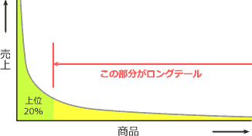

 |  | SEO(Search Engine Optimization)
 |  |  | Webサイトを制作するときに、Googleなどの検索エンジンの検索で上位に表示されることを目指してページやサイト全体を最適化することをいいます。
 |  |  | 具体的な施策
 |  |  |  | 上位表示を狙うキーワードを意識した文章にする
 |  |  |  | Webサイトの更新頻度を増やす
 |  |  |  | 良質なコンテンツページを増やす
 |  |  |  | 外部のWebサイトからのリンクを増やす
 |  |  |  | ページの表示速度を速くする
 |  |  |  | ユーザビリティ、アクセシビリティに配慮した設計を行う
 |  |  | などがあり、検索エンジンがランキングを決定する際のシグナルとして用いられていると考えられている要素を強化し、検索アルゴリズムで高評価を得ることを目標とします。
 |  |  | 検索結果における1ページ目(1～10位)と2ページ目(11～20位)では、5倍以上の集客数の差が生じるといわれており、
 |  |  | ECサイトにとっては上位に表示されることが売上の増加に直結するためSEOはWebマーケティングにとって重要な意味を持っています。

 |  | EDI(Electronic Data Interchange)
 |  |  | 異なる組織に設置されている端末間で、通信回線を介して取引のためのメッセージ(データ)を交換すること、およびそのための仕組み

 |  | EDIには大きく分けて以下の4つの規約(階層)があります。
 |  | レベル1 情報伝達規約
 |  |  | ネットワーク回線や伝送手順など、文字通り情報をやり取りするための取り決め
 |  | レベル2 情報表現規約
 |  |  | データの構造やデータ項目など、表現法のルールなど情報データをお互いのコンピュータで理解できるようにするための取り決め
 |  | レベル3 業務運用規約
 |  |  | どんな情報をやり取りするか、情報の訂正方法やエラーの扱いなどの業務やシステムの運用に関する取り決め
 |  | レベル4 取引基本規約
 |  |  | 検収時期、支払時期、支払方法などEDIにおける取引の法的有効性を確立するための取り決め

 |  | エスクローサービス
 |  |  | 電子商取引において支払いや商品の発送などについての安全性を保証する仲介サービスです。
 |  |  | 仲介業務を依頼されたエスクローサービス業者は、
 |  |  | 1.買主から商品代金および手数料を受け取る
 |  |  | 2.売主の商品配送を確認する
 |  |  | 3.商品代金を売主に送金する
 |  |  | という手順で買主・売主のどちらにも安全な取引を保証します。
 |  |  | 特にネットオークションでは個人同士の取引によるトラブルの可能性があるため、オプションとしてエスクローサービスの利用が可能な場合があります。
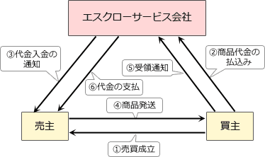

 | ビジネスシステム
 |  | VICS(ビックス)
 |  |  | 日本の財団法人道路交通情報通信システムセンターが収集、処理、編集した渋滞や交通規制などの道路交通情報を、
 |  |  | カーナビゲーションなどの車載装置に文字や図形でリアルタイムに表示するシステムです。

 | エンジニアリングシステム
 |  | BTO
 |  |  | 顧客の注文を受けてから製品を製造するいわゆる受注生産方式です。
 |  |  | 顧客ごとの細かなオーダーに対応可能なことや、見込み生産を行わないので余剰在庫を抱えるリスクを低減できる利点があります。
 |  |  | 特に自動車や組立てパソコンの製造販売で関わることの多い生産方式です。

 |  | コンカレントエンジニアリング
 |  |  | 設計から生産に至るまでの各プロセスを同時並行的に行うことで、開発期間や納期の短縮、および生産の効率化などを進める手法

8
システム企画
 | 要件定義
 |  | 要件定義プロセス
 |  |  | 利用者および他の利害関係者が求めるシステムに対する要件を定義することを目的とするプロセスです
 |  |  | システムに関わり合いをもつ利害関係者を識別し、そのニーズおよび要望を抽出する作業が実施されます。
 |  |  | 共通フレーム2013では、要件定義プロセスの実施アクティビティとして次の5つを挙げています。
 |  |  |  | 利害関係者の識別
 |  |  |  | 要件の識別
 |  |  |  | 要件の評価
 |  |  |  | 要件の合意
 |  |  |  | 要件の記録

 |  | ユースケース図
 |  |  | UMLの中でもシステムの振る舞いを表現する図で、システムに要求される機能を、ユーザの視点から示した図です。
 |  |  | ユースケース図を有効に活用することにより、システムの全体像を開発者とユーザが一緒に評価しやすくなる利点がある。
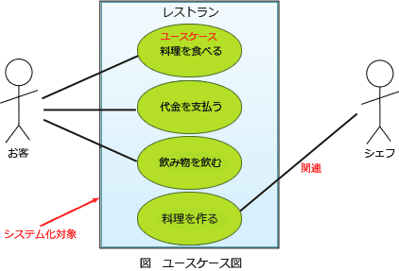

 |  | 非機能要件
 |  |  | 業務要件を実現するためにシステムに求められる機能要件以外の要件のこと
 |  |  | 制約条件や品質要求がこれに該当する

 |  | 共通フレーム2007
 |  |  | 非機能要件に記述する事項の例
 |  |  | JIS X 0129-1(ISO/IEC 9126)
 |  |  |  | 「品質特性」のほか、「技術要件」「運用・操作要件」「移行要件」「付帯作業」を挙げています。

 | 調達計画・実施
 |  | 総合評価落札方式
 |  |  | 価格のみで落札者を決定する従来の最低価格落札方式とは異なり、
 |  |  | 「価格」に加えて「価格以外の要素（専門技術の有無やノウハウ等）」も勘案した総合的な
 |  |  | 評価で落札者を決定する方式です。
 |  |  | 具体的には、入札者が示す価格と技術提案の内容を評価点に表し、入札者の中で最も総合評価の高い落札者を決定します。
 |  | 情報システム・モデル取引・契約書
 |  |  | ユーザとベンダのあるべき理想的なモデルを提示し、情報システムのライフサイクルプロセスの中で、ユーザとベンダの間でどのようなことを決定し、どのようなことを情報共有すればよいか、についてのガイドを目指したものです。
 |  |  | 情報システム・モデル取引・契約書より、フェーズの分けと契約類型の表を引用します。
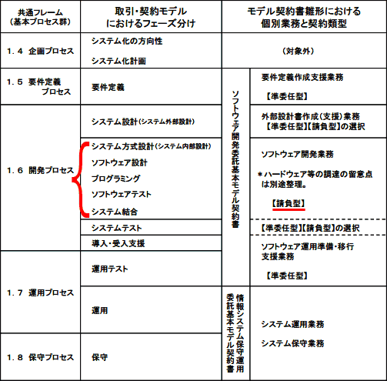

システム企画
 |  | RFI(Request for Information，情報提供依頼書)
 |  |  | 企業・組織がシステム調達や業務委託をする場合や、初めての取引となるベンダ企業に対して情報の提供を依頼すること
 |  |  | または、その際に提出される文書のことをいいます。
 |  |  | RFIを発行することによって相手方が保有する技術・経験や、情報技術動向、及び導入予定のシステムが技術的に実現可能であるかなどを確認することができます。
 |  |  | この情報は要件定義や発注先候補の選定に利用できます。その後、自社の要求を取りまとめたRFP(Request for Proposal，提案依頼書)が発注先候補に対して発行されることになります。

 |  | 環境表示ガイドライン
 |  |  | 適切な環境表示を推進するために、主に事業者及び事業者団体が消費者に向けて環境情報を提供する場合の望ましいあり方について、環境表示に関する国際規格（ISO/JIS Q 14020 シリーズ）への準拠を基本的な考え方として示したもの

9
企業活動
 | OR・IE
 |  | ゲーム理論(Game Theory)
 |  |  | 複数の人間による合理的な意思決定の方法を考える理論です。
 |  |  | この問題のように将来の起こり得る状態は予想できても、その発生確率が不明である場合の意思決定の判断基準として用いられます。
 |  |  | 混合戦略
 |  |  |  | 利得を最大化しようとするために、各選択肢をある比率で選ぶ戦略です。
 |  |  |  | ジャンケンでいえばグー・チョキ・パーを組み合わせて使うということになります。
 |  |  | 純粋戦略
 |  |  |  | ある一つの選択肢を確定的に選ぶ戦略です。
 |  |  |  | ジャンケンでいえばグー・チョキ・パーのいずれかを出し続けるということになります。
 |  |  |  | 絶対優位・絶対劣位の状況でとられる戦略です。
 |  |  | マクシマックス原理
 |  |  |  | 各戦略を選択した場合に得られる最大利得が最も大きくなる戦略を選ぶ楽観的な考え方です。
 |  |  | マクシミン原理
 |  |  |  | 各戦略を選択した場合に得られる最小利得が最も大きくなる戦略を選ぶ保守的な考え方です。

 |  | デルファイ法
 |  |  | 技術革新や社会変動などに関する未来予測においてよく用いられ、
 |  |  | 多数の専門家が他の専門家の意見も相互に参照しながら意見交換をし、最終的に意見の収束をしていく手法です。

 |  |  | デルファイ法は次の手順に従って行われます。
 |  |  | 1 | 複数の専門家を回答者として選定する。
 |  |  | 2 | 質問に対する回答結果をフィードバックし，再度質問を行う。
 |  |  | 3 | 回答結果を統計的に処理し，確率分布とともに回答結果を示す。

 |  | 連関図
 |  |  | 複雑な要因の絡み合う事象について、その事象間の因果関係・相互関係を明らかにして問題や原因を特定し、目的達成のための手段を発見する手法です。
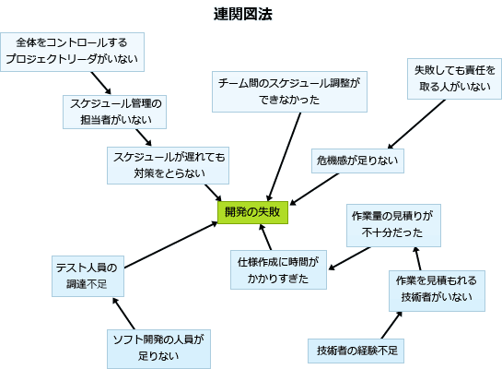

 |  | OC曲線(Operating Characteristic curve)
 |  |  | ロットの不良率とそのロットの合格率の関係を表したグラフです。ロットの不良率がnである場合にロットの合格率が一意に決まることを表しています。
 |  |  | 製品の抜き取り検査では、ロットからn個のサンプルをとり、それに含まれる不良品個数が c個以上であればそのロットを不合格とするという判定を行います。

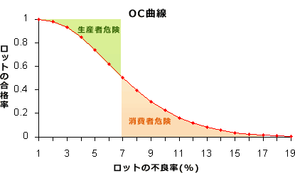
 |  |  | OC曲線は、nおよびcを固定とした場合のロットの合格率(p)を縦軸に、実際のロットの不良率(ｑ)を横軸に取り、pとqの関係を表した曲線です。
 |  |  | 本来合格となるべきロットが、抜き取り検査で不合格になってしまう確率を生産者危険、本来不合格となるべきロットが合格になってしまう確率を消費者危険といいます。

 |  | フィージビリティスタディ(Feasibility Study)
 |  |  | 新規ビジネスの立ち上げ前に市場調査、技術面、資金面、動向調査などを実施し、そのビジネスの実現可能性を事前に調査・検討することをいいます。
 |  |  | ビジネスのインパクト、持続的競争優位性の確保可否、実行のための経営資源充足状況、ダウンサイズリスクなどを評価し、ビジネスに優先順位を付けたり取捨選択したりします。

 | 会計・財務
 |  | 営業利益 = 売上高－変動費－固定費

 |  | 定額法による減価償却額は、(取得原価－残存価額)÷耐用年数

 |  | 総資産回転率=売上高÷総資産
 |  | 総資産営業利益率(ROA)=営業利益÷総資産
 |  | 売上高営業利益率=営業利益÷売上高

 | 経営・組織論
 |  | コーポレートガバナンス(corporate governance)
 |  |  | 「企業統治」とも訳され、企業の経営について利害関係者が監視・規律すること。目的は主に2つあり「企業の収益力の強化」と「企業の不祥事を防ぐ」ことです。
 |  | BCP(Business Continuity Plan，事業継続計画)
 |  |  | 予期せぬ重大災害が発生した場合に、必要最低限の事業を継続しつつ、業務を早期に復旧・再開できるようにするための行動計画です。
 |  |  | 近年、地震、火災・爆発、大規模なシステム障害などが相次いでおり、
 |  |  | その結果、基幹となる事業・業務の停止に追い込まれるケースが見られることからBCPの重要性が高まっています。

10
経営戦略マネジメント
 | 経営戦略マネジメント
 |  | マーケティング
 |  |  | 売り手側でのマーケティング要素4P
 |  |  |  | Product（製品、サービス、品質）
 |  |  |  | Price（価格、割引、コスパ）
 |  |  |  | Place（流通、立地、流通範囲、品揃え）
 |  |  |  | Promotion（販売促進、宣伝、広告）
 |  |  | のことです。
 |  |  | 4Pとは逆に買い手側の視点である4Cとは、
 |  |  |  | Customer value（顧客価値）
 |  |  |  | Customer cost（顧客コスト）
 |  |  |  | Convenience（利便性）
 |  |  |  | Communication（コミュニケーション・対話）
 |  |  | の4つです。
 |  |  | また4Pと4Cはそれぞれが次のように対応しています。
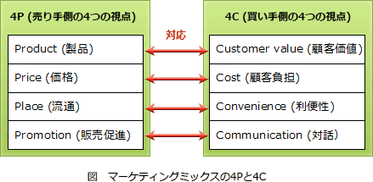

 |  | ビジネス戦略と目標・評価
 |  |  | バランススコアカード
 |  |  |  | 企業のビジョンと戦略を実現するために、「財務」「顧客」
 |  |  |  | 「内部ビジネスプロセス」および「学習と成長」の4つの視点から業績を
 |  |  |  | 評価し、対策までを具体化していくマネジメント手法
 |  | 経営管理システム
 |  |  | SFA(Sales Force Automation)
 |  |  |  | 営業活動にモバイル技術やインターネット技術といったITを活用して、
 |  |  |  | 営業の質と効率を高め売上や利益の増加につなげようとする仕組み
 |  |  |  | 、またはそのシステムのこと

 |  |  | SCM(Supply Chain Management)
 |  |  |  | 生産・在庫・購買・販売・物流などすべての情報をリアルタイムに
 |  |  |  | 交換することによってサプライチェーン全体の効率を大幅に向上
 |  |  |  | させる手法です。
 |  |  |  | 導入することによって納期短縮や在庫削減といった効果が期待できます。
 |  | 経営戦略手法
 |  |  | M&A
 |  |  |  | 合併(Mergers)と買収(Acquisitions)を組み合わせた言葉
 |  |  |  | 他社を自社に吸収合併したり、他社の株式を多く取得し
 |  |  |  | 買収することで子会社化すること
 |  |  |  | 事業の多角化、企業グループの再編、事業統合などの
 |  |  |  | 目的で実施されます。
 |  |  | コア技術
 |  |  |  | 長年の企業活動により蓄積され、市場競争力の源であると同時に企業
 |  |  |  | 経営の核となる技術のことです。

平成25年春期
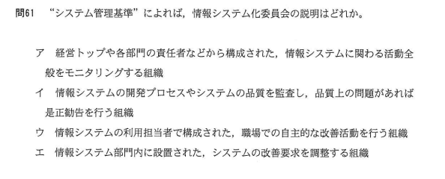

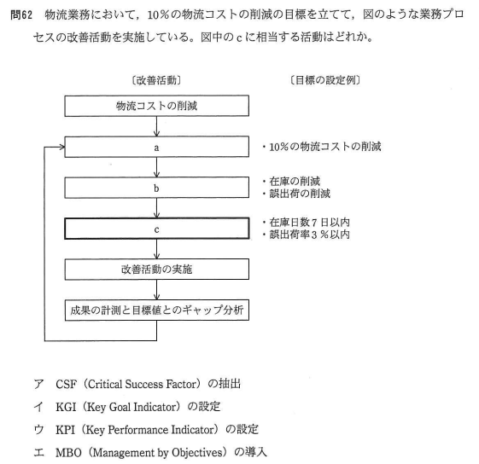

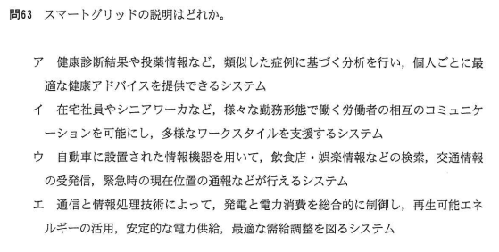

スマートグリッドは、ディジタル機器の通信能力や演算能力を活用することによって電力需要を自律的に調整し、省エネとコスト削減及び信頼性と透明性の向上を目指した新しい電力網システムです。

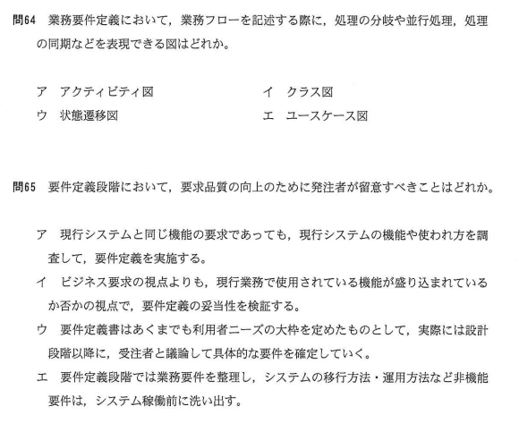

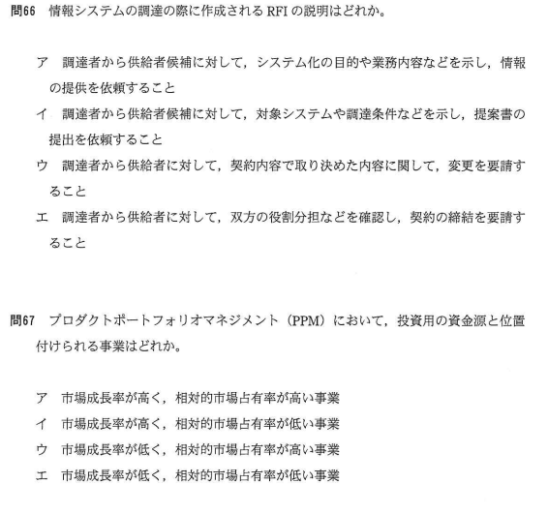

フォロワ戦略は、市場において3～4番目のシェアをもつ企業が選択すべきとされる戦略で、リーダ企業の製品を参考にしてコストダウンを図り、低価格で勝負する戦略です。競合他社からの報復を招かないように注意しつつ、中低価格志向の市場など市場シェア1,2位の企業にとってあまり魅力のない市場にターゲットを絞って収益性を高めることを目指します。

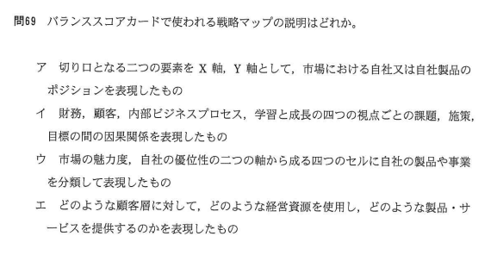

戦略マップは、バランススコアカードの4つの視点(財務，顧客，内部ビジネスプロセス，学習と成長)のそれぞれの戦略目標に、それらの因果関係をつなぐ矢印を書き加えてビジネス戦略を可視化したものです。

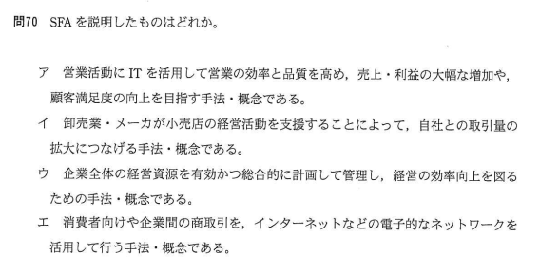

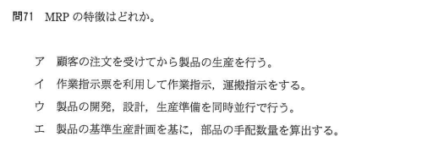

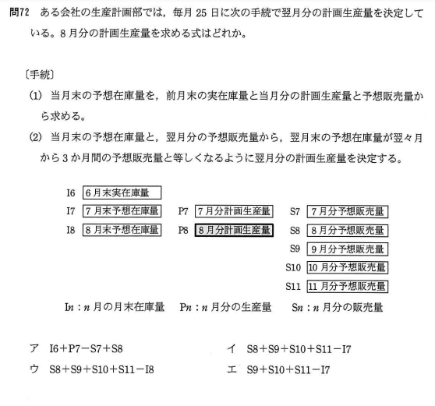

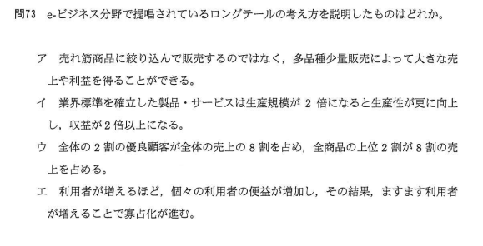
ロングテールは、膨大な商品を低コストで扱うことができるインターネットを使った商品販売において、実店舗では陳列されにくい販売機会の少ない商品でも、それらを数多く取りそろえることによって十分な売上を確保できることを説明した経済理論です。

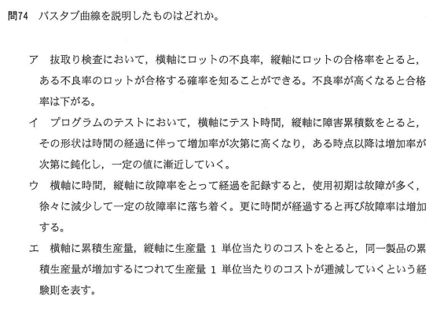

バスタブ曲線は、故障率曲線とも呼ばれ、機械や装置の時間経過に伴う故障率の変化を表示した曲線のことです。
一般的な機械や装置は初期故障期間では故障率は高くなり、その後の偶発故障期間での故障率は低く、製品寿命に近づく摩耗故障期間では故障率は高くなります。縦軸に故障率、横軸に時間をとってグラフにすると、曲線がバスタブ(浴槽)のようになることからこう呼ばれています。

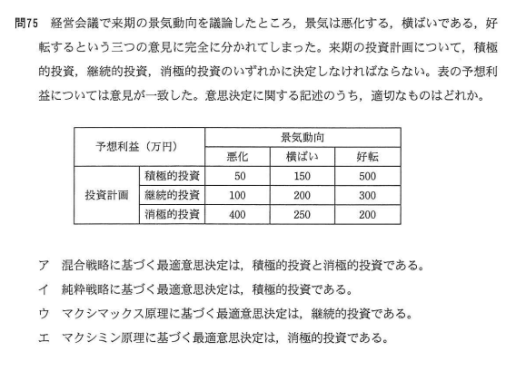

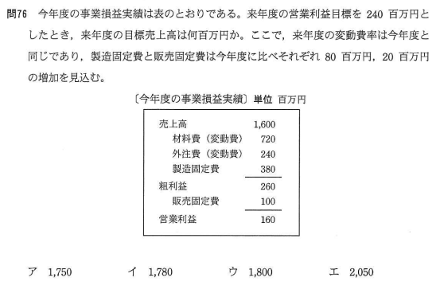

売上高－変動費－固定費＝利益
来年度の変動費率は今年度と同じなので、売上高から変動費を引いた限界利益は、「売上高×(1－変動費率)」で表すことができます。
来年度の固定費 = 380+100+80+20 = 580
変動費率 = (720+240) / 1600 = 0.6
なので、後は公式に来年度の数値を代入して目標売上高(N)を計算します。
N × (1 - 0.6 ) - 580 = 240
0.4N -580 = 240
0.4 = 820
N = 2050

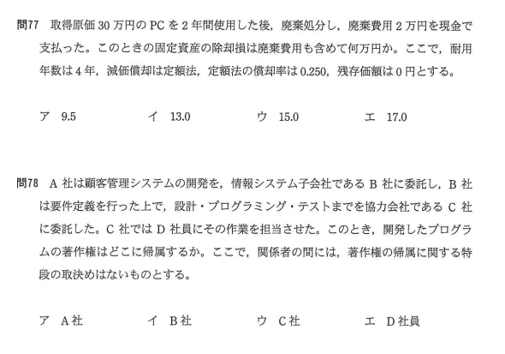

耐用年数は4年，減価償却は定額法，定額法の償却率は0.250なので1年間の償却額は、300,000×0.250＝75,000 となります。
固定資産の取得から2年後の帳簿価額は、
300,000－(75,000×2)＝150,000
です。150,000円の固定資産を廃棄処分するので、
除却損は150,000円に廃棄費用20,000を加えた「17.0万円」になります。

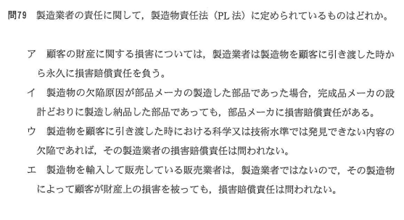

製造物責任法(PL法)は、製造物の欠陥によりにより人の生命、身体又は財産に係る被害が生じた際に製造業者の損害賠償の責任について定めることで、被害者の保護を目的とした法律です。

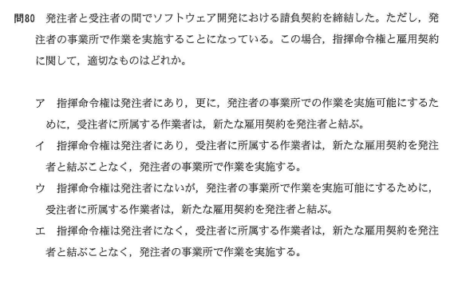

請負契約は、請負人がある仕事を完成することを約束し、発注者がその仕事の結果に対してその報酬を支払うことを内容とする労務供給契約の一種で、「雇用契約」「指揮命令関係」ともに受注者と受注者の従業員の間にあります。請負契約であるにもかかわらず、受注者の従業員に対して発注者が指揮命令を行っていると偽装請負とみなされ、職業安定法による処罰の対象となります。

平成25年秋期
平成25年秋期
No | 問題文 | 正解 | 答案 | 備考
1 | 業務のあるべき姿を表す論理モデルを説明したものはどれか。
 | 企業における主要機能を明確にして，現状の業務機能を分析し，体系化したもの | - | -
 | 経営目標の達成に必要な業務機能を定義し，体系化したもの | ○ | -
 | 現状の業務機能と情報システムでの処理を分析し，相互の関係を明確化したもの | - | -
 | 本来あるべき業務機能と現状を比較して，その差異を分析し，評価したもの | - | -

2 | "システム管理基準"によれば，情報戦略策定段階の成果物はどれか。
 | 関連する他の情報システムと役割を分担し，組織体として最大の効果を上げる機能を実現するために，全体最適化計画との整合性を考慮して策定する開発計画 | - | -
 | 経営戦略に基づいて組織体全体で整合性及び一貫性を確保した情報化を推進するために，方針及び目標に基づいて策定する全体最適化計画 | ○ | -
 | 情報システムの運用を円滑に行うために，運用設計及び運用管理ルールに基づき，さらに規模，期間，システム特性を考慮して策定する運用手順 | - | -
 | 組織体として一貫し，効率的な開発作業を確実に遂行するために，組織体として標準化された開発方法に基づいて策定する開発手順 | - | -

3 | IT投資を，投資目的によって表のように分類した。IT投資評価の指標としてKPIを使用するとき，戦略的投資に該当するKPIの例はどれか。

 | システムの障害件数 | - | -
 | 新製品投入後の市場シェア | ○ | -
 | 提案事例の登録件数 | - | -
 | 連結決算の所要日数 | - | -

4 | あるメーカがビールと清涼飲料水を生産する場合，ケースA～Fで必要なコストは，表のとおりである。このメーカの生産活動における，両製品のスケールメリットとシナジー効果についての記述のうち，適切なものはどれか。
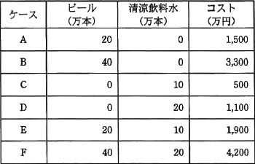

 | スケールメリットはあるが，シナジー効果はない。 | - | -
 | スケールメリットはないが，シナジー効果はある。 | ○ | -
 | スケールメリットとシナジー効果がともにある。 | - | -
 | スケールメリットとシナジー効果がともにない。 | - | -

5 | 現在の動向から未来を予測したり，システム分析に使用したりする手法であり，専門的知識や経験を有する複数の人にアンケート調査を行い，その結果を互いに参照した上で調査を繰り返して，集団としての意見を収束させる手法はどれか。
 | 因果関係分析法 | - | -
 | クロスセクション法 | - | -
 | 時系列回帰分析法 | - | -
 | デルファイ法 | ○ | -

6 | 売り手側でのマーケティング要素4Pは，買い手側での要素4Cに対応するという考え方がある。4Pの一つであるプロモーションに対応する4Cの構成要素はどれか。
 | 顧客価値（Customer Value） | - | -
 | 顧客コスト（Customer Cost） | - | -
 | コミュニケーション（Communication） | ○ | -
 | 利便性（Convenience） | - | -

7 | 設定した戦略を遂行するために，財務，顧客，内部ビジネスプロセス，学習と成長という四つの視点に基づいて，相互の適切な関係を考慮しながら具体的に目標及び施策を策定する経営管理手法はどれか。
 | コアコンピタンス | - | -
 | セグメンテーション | - | -
 | バランススコアカード | ○ | -
 | プロダクトポートフォリオマネジメント | - | -

8 | プロダクトイノベーションの例として，適切なものはどれか。
 | シックスシグマの工程管理を導入し，製品品質を向上する。 | - | -
 | ジャストインタイム方式を採用し部品在庫を減らす。 | - | -
 | 製造方法を見直し，コストを下げた製品を製造する。 | - | -
 | マルチコアCPUを採用した，高性能で低消費電力の製品を開発する。 | ○ | -

9 | EDIを実施するための情報表現規約で規定されるべきものはどれか。
 | 企業間の取引の契約内容 | - | -
 | システムの運用時間 | - | -
 | 伝送制御手順 | - | -
 | メッセージの形式 | ○ | -

10 | インターネットオークションにおいて，出品者と落札者の間の決済で使用されるエスクローサービスはどれか。
 | 決済に関する情報の利用に関して，第三者機関によって情報の保護基準が守られているかを監視する仕組みのこと | - | -
 | 決済に関する電子メールなどの情報交換において，送信元とメールアドレスが正常であることを認証する仕組みのこと | - | -
 | 決済に使用されるクレジットカード情報を暗号化したり，正規のショップであることを認証局によって確認したりすることで，取引の安全を確保する仕組みのこと | - | -
 | 決済を仲介し，落札者から送金を受け，商品の受渡し完了後に出品者へ送金を行う仕組みのこと | ○ | -

11 | VICS(Vehicle Information and Communication System)の説明として，適切なものはどれか。
 | エンジン，ブレーキなどの制御情報及びセンサからの情報によって車両の制御を行うシステム | - | -
 | 自動車メーカが自社のユーザ向けに提供しているサービスで，インターネットに接続して天気予報，渋滞情報などを表示するシステム | - | -
 | 道路上に設置したビーコン又はFM多重放送から情報を受信し，渋滞情報，事故情報，工事情報などを表示するシステム | ○ | -
 | 料金所に設置した路側無線装置と車載器との間で，無線通信によって自動的に通行料金の支払を行うシステム | - | -

12 | リーダシップのスタイルは，その組織の状況に合わせる必要がある。組織とリーダシップの関係に次のことが想定できるとすると，野球チームの監督のリーダシップのスタイルとして，図のdと考えられるものはどれか。
 | 〔組織とリーダシップの関係〕
 | 組織は発足当時，構成員や仕組みの成熟度が低いので，リーダが仕事本位のリーダシップで引っ張っていく。成熟度が上がるにつれ，リーダと構成員の人間関係が培われ，仕事本位から人間関係本位のリーダシップに移行していく。更に成熟度が進むと，構成員は自主的に行動でき，リーダシップは仕事本位，人間関係本位のいずれもが弱まっていく。
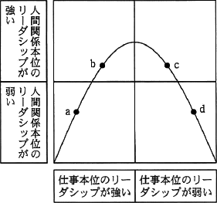

 | うるさく言うのも半分くらいで勝てるようになってきた。 | - | -
 | 勝つためには選手と十分に話し合って戦略を作ることだ。 | - | -
 | 勝つためには選手に戦術の立案と実行を任せることだ。 | ○ | -
 | 選手をきちんと管理することが勝つための条件だ。 | - | -

13 | 横軸にロットの不良率，縦軸にロットの合格率をとり，抜取検査でのロットの品質とその合格率の関係を表したものはどれか。
 | OC曲線 | ○ | -
 | バスタブ曲線 | - | -
 | ポアソン分布 | - | -
 | ワイブル分布 | - | -

14 | 今年度のA社の販売実績と費用(固定費，変動費)を表に示す。来年度，固定費が5%上昇し，販売単価が5%低下すると予測されるとき，今年度と同じ営業利益を確保するためには，最低何台を販売する必要があるか。

 | 2,575 | - | -
 | 2,750 | - | -
 | 2,778 | - | -
 | 2,862 | ○ | -

15 | サーバ機器(取得価額800千円，耐用年数5年)を3年間利用した後に115千円で売却したときの固定資産売却損は何千円か。ここで，減価償却は定額法で行うものとし，残存価額は0円とする。また，機器の購入及び売却時期は全て期首であるとみなす。
 | 205 | ○ | -
 | 229 | - | -
 | 253 | - | -
 | 320 | - | -

16 | 前期繰越及び期中の仕入と売上は表のとおりであった。期末日である3月31日に先入先出法によって棚卸資産を評価した場合，在庫の評価額は何円か。

 | 840 | - | -
 | 980 | ○ | -
 | 1,038 | - | -
 | 1,080 | - | -

17 | Webページの著作権に関する記述のうち，適切なものはどれか。
 | 営利目的でなく趣味として，個人が開設しているWebページに他人の著作物を無断掲載しても，私的使用であるから著作権の侵害とはならない。 | - | -
 | 作成したプログラムをインターネット上でフリーウェアとして公開した場合，配布されたプログラムは，著作権法による保護の対象とはならない。 | - | -
 | 試用期間中のシェアウェアを使用して作成したデータを，試用期間終了後もWebページに掲載することは，著作権の侵害に当たる。 | - | -
 | 特定の分野ごとにWebページのURLを収集し，簡単なコメントをつけたリンク集は，著作権法で保護される。 | ○ | -

18 | 情報システム開発において適用される契約形態のうち，準委任契約について説明したものはどれか。
 | 業務分析やIT戦略のコンサルティングなど，作業や事務の遂行を約束する契約である。仕事の完成は約束されないが，委託元の求めに応じて報告の義務がある。 | ○ | -
 | ハードウェアやソフトウェアパッケージを貸主から借り受け，一定期間にわたって使用することに対する費用の支払を定めた契約である。 | - | -
 | 派遣元が雇用する社員を派遣先に派遣し，派遣先の上司の指揮命令や時間管理の下に派遣された社員がシステムの開発や運用に従事する契約である。 | - | -
 | プログラムの制作など，仕様書などに従って定められた仕事の完成を約束する契約である。仕事の進め方は受託側の自由裁量が認められている。 | - | -

19 | ITポートフォリオの説明はどれか。
 | 管理費などの間接コストを，業務区分ごとのアクティビティの種別に着目して，製品やサービスの原価に割り振る手法である。 | - | -
 | 企業の経営戦略を，多面的な視点で体系立てて立案し，実行を管理し，業績を評価する手法である。 | - | -
 | 業界ごとなどで統一的に策定された評価尺度(指標値群)を用いて，企業全体の投資効果を測定する手法である。 | - | -
 | 情報化投資をリスクや投資価値の類似性で幾つかのカテゴリに整理し，ビジネス戦略実現のための最適な資源配分を管理する手法である。 | ○ | -

20 | エンタープライズアーキテクチャを説明したものはどれか。
 | 企業が競争優位性の構築を目的にIT戦略の策定・実行をコントロールし，あるべき方向へ導く組織能力のことである。 | - | -
 | 業務を管理するシステムにおいて，承認された業務がすべて正確に処理，記録されることを確保するために，業務プロセスに組み込まれた内部統制のことである。 | - | -
 | 組織全体の業務とシステムを統一的な手法でモデル化し，業務とシステムを同時に改善することを目的とした，業務とシステムの最適化手法である。 | ○ | -
 | プロジェクトの進捗や作業のパフォーマンスを，出来高の価値によって定量化し，プロジェクトの現在及び今後の状況を評価する手法である。 | - | -

平成26年秋期
平成26年秋期
No | 問題文 | 正解 | 答案 | 備考
1 | IT投資の評価手法のうち，バランススコアカードを用いた手法を説明したものはどれか。
 | IT投資の効果を正味現在価値などのキャッシュフローを用いて評価することによって，他の投資案件との整合性を確保する。 | - | -
 | IT投資をその性質やリスクの共通性によってカテゴリに分類し，カテゴリ単位での投資割合を評価することによって，経営戦略とIT投資の整合性を確保する。 | - | -
 | 財務，顧客，内部業務プロセスなど複数の視点ごとに業績評価の指標を設定し，経営戦略との適合性を評価することによって，IT投資の効果を多面的に把握する。 | ○ | -
 | 初期投資の価値に加えて，後続のプロジェクトにおいて選択可能な収益やリスクの期待値を，金融市場で使われるオプション価格付け理論に基づいて評価する。 | - | -

2 | 情報戦略の立案時に，必ず整合性をとるべき対象はどれか。
 | 新しく登場した情報技術 | - | -
 | 基幹システムの改修計画 | - | -
 | 情報システム部門の年度計画 | - | -
 | 中長期の経営計画 | ○ | -

3 | SOAを説明したものはどれか。
 | 企業改革において既存の組織やビジネスルールを抜本的に見直し，業務フロー，管理機構，情報システムを再構築する手法のこと | - | -
 | 企業の経営資源を有効に活用して経営の効率を向上させるために，基幹業務を部門ごとでなく統合的に管理するための業務システムのこと | - | -
 | 発注者とITアウトソーシングサービス提供者との間で，サービスの品質について合意した文書のこと | - | -
 | ビジネスプロセスの構成要素とそれを支援するIT基盤を，ソフトウェア部品であるサービスとして提供するシステムアーキテクチャのこと | ○ | -

4 | 受注管理システムにおける要件のうち，非機能要件に該当するものはどれか。
 | 顧客から注文を受け付けるとき，与信残金額を計算し，結果がマイナスになった場合は，入力画面に警告メッセージを表示すること | - | -
 | 受注管理システムの稼働率を決められた水準に維持するために，障害発生時は半日以内に回復できること | ○ | -
 | 受注を処理するとき，在庫切れの商品であることが分かるように担当者に警告メッセージを出力すること | - | -
 | 出荷できる商品は，顧客から受注した情報を受注担当者がシステムに入力し，営業管理者が受注承認入力を行ったものに限ること | - | -

5 | 総合評価落札方式による調達を説明したものはどれか。
 | 価格，提案内容などが点数化され，最高得点の提案が選ばれる。 | ○ | -
 | 過去の採用実績が総合的に評価され，入札を経ずに業者が選ばれる。 | - | -
 | 所定の契約限度額の枠内で最も優れた提案が，入札を経ずに選ばれる。 | - | -
 | 予定価格の制限の範囲内で最低価格の提案が選ばれる。 | - | -

6 | "情報システム・モデル取引・契約書"によれば，ユーザ(取得者)とベンダ(供給者)間で請負型の契約が適切であるとされるフェーズはどれか。

 | システム化計画フェーズから導入・受入支援フェーズまで | - | -
 | 要件定義フェーズから導入・受入支援フェーズまで | - | -
 | 要件定義フェーズからシステム結合フェーズまで | - | -
 | システム内部設計フェーズからシステム結合フェーズまで | ○ | -

7 | 特定顧客，特定製品のセグメントに資源を集中し，専門化を図る戦略はどれか。
 | チャレンジャ戦略 | - | -
 | ニッチ戦略 | ○ | -
 | フォロワ戦略 | - | -
 | リーダ戦略 | - | -

8 | 新規ビジネスを立ち上げる上で実施するフィージビリテイスタディはどれか。
 | 新規ビジネスに必要なシステム構築に対するIT投資を行うこと | - | -
 | 新規ビジネスの採算性や実行可能性を，投資前に分析し，評価すること | ○ | -
 | 新規ビジネスの発掘のために，アイディアを社内公募すること | - | -
 | 新規ビジネスを実施するために必要な要員の教育訓練を行うこと | - | -

9 | 部品や資材の調達から製品の生産，流通，販売までの，企業間を含めたモノの流れを適切に計画・管理して，リードタイムの短縮，在庫コストや流通コストの削減などを実現しようとする考え方はどれか。
 | CRM | - | -
 | ERP | - | -
 | MRP | - | -
 | SCM | ○ | -

10 | コア技術の事例として適切なものはどれか。
 | アライアンスを組んでインタフェースなどを策定し，共通で使うことを目的とした技術 | - | -
 | 競合他社がまねできないような，自動車エンジンのアイドリングストップ技術 | ○ | -
 | 競合他社と同じCPUコアを採用し，ソフトウェアの移植性を生かす技術 | - | -
 | 製品の早期開発，早期市場投入を目的として，汎用部品を組み合わせて開発する技術 | - | -

11 | BTO(Build To Order)を説明したものはどれか。
 | 顧客のニーズに対応したカスタマイズを実現するために，顧客の注文を受けてから最終製品の生産を行う。 | ○ | -
 | 商品企画から生産，販売までを行う製造小売業として，自社のブランド商品を消費者に直接提供する。 | - | -
 | 製造業者などが，過剰在庫，返品，特殊サイズ，傷などによって正規の価格では売れない商品を低価格で販売する。 | - | -
 | 特定の商品分野に絞り込み，豊富な品ぞろえとローコストオペレーションによって，徹底した低価格訴求を行う。 | - | -

12 | CE(コンカレントエンジニアリング)を説明したものはどれか。
 | CADで設計された図形データを基に，NCデータを作成すること | - | -
 | 生産時点で収集した情報を基に問題を分析し，生産活動の効率の向上を図ること | - | -
 | 製品の開発や生産に関係する情報の中身や表現形式を標準化すること | - | -
 | 製品の企画・設計・製造を同時並行処理し，全体のリードタイムを短縮すること | ○ | -

13 | SEOの説明はどれか。
 | ECサイトにおいて，個々の顧客の購入履歴を分析し，新たに購入が見込まれる商品を自動的に推奨する機能 | - | -
 | Webページに掲載した広告が契機となって商品が購入された場合，売主から成功報酬が得られる仕組み | - | -
 | 検索エンジンの検索結果一覧において自社サイトがより上位にランクされるようにWebページの記述内容を見直すなど様々な試みを行うこと | ○ | -
 | 検索エンジンを運営する企業と契約し，自社の商品・サービスと関連したキーワードが検索に用いられた際に広告を表示する仕組み | - | -

14 | 企業経営の透明性を確保するために，企業は誰のために経営を行っているか，トップマネジメントの構造はどうなっているか，組織内部に自浄能力をもっているか，などを問うものはどれか。
 | コアコンピタンス | - | -
 | コーポレートアイデンティティ | - | -
 | コーポレートガバナンス | ○ | -
 | ステークホルダアナリシス | - | -

15 | 分析対象としている問題に数多くの要因が関係し，それらが相互に絡み合っているとき，原因と結果，目的と手段といった関係を追求していくことによって，因果関係を明らかにし，解決の糸口をつかむための図はどれか。
 | アローダイアグラム | - | -
 | パレート図 | - | -
 | マトリックス図 | - | -
 | 連関図 | ○ | -

16 | 図は，定量発注方式の在庫モデルを表している。発注 a の直後に資材使用量の予測が変わって，納品 a の直前の時点における在庫量予測が安全在庫量Sから①で示される X になるとき，発注 a 時点での発注量 E に対する適切な変更はどれか。ここで，発注直後の発注量の変更は可能であり，納品直後の在庫量は最大在庫量を超えないものとする。
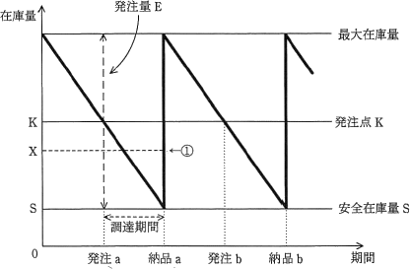

 | E＋S－Xを追加発注する。 | - | -
 | K＋S－Xを追加発注する。 | - | -
 | K－Xの発注取消を行う。 | - | -
 | X－Sの発注取消を行う。 | ○ | -

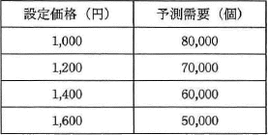
17 | 最大利益が見込める新製品の設定価格はどれか。ここで，いずれの場合にも，次の費用が発生するものとする。
 | 固定費：1,000,000円 変動費：600円／個 |  |  | 利益＝価格×販売個数－固定費－変動費×販売個数

 | 1,000 | - | -
 | 1,200 | - | -
 | 1,400 | - | -
 | 1,600 | ○ | -

18 | 不正競争防止法において，営業秘密となる要件は，"秘密として管理されていること"，"事業活動に有用な技術上又は経営上の情報であること"ともう一つはどれか。
 | 営業譲渡が可能なこと | - | -
 | 期間が10年を超えないこと | - | -
 | 公然と知られていないこと | ○ | -
 | 特許出願をしていること | - | -

19 | 広告や宣伝目的の電子メールを一方的に送信することを規制する法律はどれか。
 | 電子消費者契約法 | - | -
 | 特定電子メール法 | ○ | -
 | 不正競争防止法 | - | -
 | プロパイダ責任制限法 | - | -

20 | 発注者と受注者の間でソフトウェア開発における請負契約を締結した。ただし，発注者の事業所で作業を実施することになっている。この場合，指揮命令権と雇用契約に関して，適切なものはどれか。
 | 指揮命令権は発注者にあり，更に，発注者の事業所での作業を実施可能にするために，受注者に所属する作業者は，新たな雇用契約を発注者と結ぶ。 | - | -
 | 指揮命令権は発注者にあり，受注者に所属する作業者は，新たな雇用契約を発注者と結ぶことなく，発注者の事業所で作業を実施する。 | - | -
 | 指揮命令権は発注者にないが，発注者の事業所で作業を実施可能にするために，受注者に所属する作業者は，新たな雇用契約を発注者と結ぶ。 | - | -
 | 指揮命令権は発注者になく，受注者に所属する作業者は，新たな雇用契約を発注者と結ぶことなく，発注者の事業所で作業を実施する。 | ○ | -

平成27年秋期
平成27年秋期
No | 問題文 | 正解 | 答案 | 備考
1 | エンタープライズアーキテクチャにおいて，業務と情報システムの理想を表すモデルはどれか。
 | EA参照モデル | - | -
 | To-Beモデル | ○ | -
 | ザックマンモデル | - | -
 | データモデル | - | -
2 | 情報化投資計画において，投資価値の評価指標であるROIを説明したものはどれか。
 | 売上増やコスト削減などによって創出された利益額を投資額で割ったもの | ○ | -
 | 売上高投資金額比，従業員当たりの投資金額などを他社と比較したもの | - | -
 | 現金流入の現在価値から，現金流出の現在価値を差し引いたもの | - | -
 | プロジェクトを実施しない場合の，市場での競争力を表したもの | - | -
3 | "システム管理基準"によれば，情報戦略における情報システム全体の最適化目標を設定する際の留意事項はどれか。
 | 開発，運用及び保守の費用の算出基礎を明確にすること | - | -
 | 開発の規模，システム特性等を考慮して開発手順を決めておくこと | - | -
 | 経営戦略との整合性を考慮すること | ○ | -
 | 必要な要員，予算，設備，期間等を確保すること | - | -
4 | 要件定義において，利用者や外部システムと，業務の機能を分離して表現することで，利用者を含めた業務全体の範囲を明らかにするために使用される図はどれか。
 | アクティビティ図 | - | -
 | オブジェクト図 | - | -
 | クラス図 | - | -
 | ユースケース図 | ○ | -
5 | 情報システムの調達の際に作成されるRFIの説明はどれか。
 | 調達者から供給者候補に対して，システム化の目的や業務内容などを示し，情報の提供を依頼すること | ○ | -
 | 調達者から供給者候補に対して，対象システムや調達条件などを示し，提案書の提出を依頼すること | - | -
 | 調達者から供給者に対して，契約内容で取り決めた内容に関して，変更を要請すること | - | -
 | 調達者から供給者に対して，双方の役割分担などを確認し，契約の締結を要請すること | - | -
6 | 環境省の環境表示ガイドラインによれば，環境表示の説明はどれか。
 | 温室効果ガスを削減するために，企業や国が排出枠を決め，温室効果ガスが排出枠に届かない不足分と，排出枠に収まらない超過分を，企業や国が市場で取引することを明らかにしたもの | - | -
 | 国や地方公共団体などの公的機関が，率先して環境物品(環境負荷の低減に資する製品やサービス)の調達を推進するなど，環境物品への需要の転換を促進するために必要な事項を規定したもの | - | -
 | 製品やサービスについて，環境に配慮した点や環境負荷の低減効果などの特徴，事業者の環境配慮への姿勢を，説明文やシンボルマーク，図表などを通して主張したもの | ○ | -
 | 風力，太陽光，バイオマスなどの再生可能エネルギーによって発電されたグリーン電力が，化石燃料に比較して温室効果ガスの排出量が少ないなどという環境付加価値を取引可能な証書にしたもの | - | -
7 | 多角化戦略のうち，M&Aによる垂直統合に該当するものはどれか。
 | 銀行による保険会社の買収・合併 | - | -
 | 自動車メーカによる軽自動車メーカの買収・合併 | - | -
 | 製鉄メーカによる鉄鋼石採掘会社の買収・合併 | ○ | -
 | 電機メーカによる不動産会社の買収・合併 | - | -
8 | 現在の動向から未来を予測したり，システム分析に使用したりする手法であり，専門的知識や経験を有する複数の人にアンケート調査を行い，その結果を互いに参照した上で調査を繰り返して，集団としての意見を収束させる手法はどれか。
 | 因果関係分析法 | - | -
 | クロスセクション法 | - | -
 | 時系列回帰分析法 | - | -
 | デルファイ法 | ○ | -
9 | SFAを説明したものはどれか。
 | 営業活動にITを活用して営業の効率と品質を高め，売上・利益の大幅な増加や，顧客満足度の向上を目指す手法・概念である。 | ○ | -
 | 卸売業・メーカが小売店の経営活動を支援することによって，自社との取引量の拡大につなげる手法・概念である。 | - | -
 | 企業全体の経営資源を有効かつ総合的に計画して管理し，経営の効率向上を図るための手法・概念である。 | - | -
 | 消費者向けや企業間の商取引を，インターネットなどの電子的なネットワークを活用して行う手法・概念である。 | - | -
10 | IoT(Internet of Things)の実用例として，適切でないものはどれか。
 | インターネットにおけるセキュリティの問題を回避する目的で，サーバに接続せず，単独でファイルの管理や演算処理，印刷処理などの作業を行うコンピュータ | ○ | -
 | 大型の機械などにセンサと通信機能を内蔵して，稼働状況や故障箇所，交換が必要な部品などを，製造元がインターネットを介してリアルタイムに把握できるシステム | - | -
 | 自動車同士及び自動車と路側機が通信することによって，自動車の位置情報をリアルタイムに収集して，渋滞情報を配信するシステム | - | -
 | 検針員に代わって，電力会社と通信して電力使用量を申告する電力メータ | - | -
11 | アクセシビリティを説明したものはどれか。
 | 住民基本台帳の情報をコンピュータネットワークで管理することによって，住民サービスの向上と行政事務処理の合理化を図ること | - | -
 | 仕様が異なるコンピュータ間で，ネットワークなどを通じてそれぞれが管理するソフトウェアやデータを利用する際の相互運用性のこと | - | -
 | 製品や食料品など，生産段階から最終消費段階又は廃棄段階までの全工程について，履歴の追跡が可能であること | - | -
 | ソフトウェアや情報サービス，Webサイトなどを，高齢者や障害者を含む誰もが利用可能であること | ○ | -
12 | かんばん方式の運用方法はどれか。
 | 前工程が生産完了した後，生産量を記載したかんばんとともに部品を後工程に供給する。 | - | -
 | 前工程は後工程から回ってくるかんばんの指示量に備え，自工程の在庫を最小限に抑えながら生産しておく必要がある。 | ○ | -
 | 前工程は後工程の引取り時期やかんばんの指示量が大きく変動しても，対応できる生産能力の余力をもつ必要がある。 | - | -
 | 前工程は故障などによる後工程への供給量不足に備え，平均故障時間で生産される部品の量を，かんばんの指示量に加算して，後工程に供給する。 | - | -
13 | インターネットショッピングで売上の全体に対して，あまり売れない商品の売上合計の占める割合が無視できない割合になっていることを指すものはどれか。
 | アフィリエイト | - | -
 | オプトイン | - | -
 | ドロップシッピング | - | -
 | ロングテール | ○ | -
14 | 企業経営における，コンプライアンス強化の説明はどれか。
 | 各事業を市場成長率と相対的マーケットシェアの2次元で評価し，最適な経営資源の配分を行う。 | - | -
 | 企業存続の危機につながりかねない，経営者や従業員による不法行為の発生を抑制する。 | ○ | -
 | 顧客，株主，従業員などの利害関係者の満足度を向上させ，企業の継続した発展を図る。 | - | -
 | 他社にまねのできない独自の技術や能力など，差別化の源泉となる経営資源を保有し，競争力を強化する。 | - | -
15 | 経営会議で来期の景気動向を議論したところ，景気は悪化する，横ばいである，好転するという三つの意見に完全に分かれてしまった。来期の投資計画について，積極的投資，継続的投資，消極的投資のいずれかに決定しなければならない。表の予想利益については意見が一致した。意思決定に関する記述のうち，適切なものはどれか。

 | 混合戦略に基づく最適意思決定は，積極的投資と消極的投資である。 | - | -
 | 純粋戦略に基づく最適意思決定は，積極的投資である。 | - | -
 | マクシマックス原理に基づく最適意思決定は，継続的投資である。 | - | -
 | マクシミン原理に基づく最適意思決定は，消極的投資である。 | ○ | -
16 | 表から，卸売業A社と小売業B社の財務指標を比較したとき，卸売業A社について適切な記述はどれか。
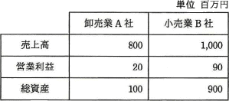

 | 売上高，総資産の額がともに低く，総資産回転率も低い | - | -
 | 売上高営業利益率が高く，総資産営業利益率も高い | - | -
 | 営業利益，総資産の額がともに低く，総資産営業利益率も低い | - | -
 | 総資産回転率が高く，総資産営業利益率も高い | ○ | -
17 | 表のような製品A，Bを製造，販売する場合，考えられる営業利益は最大で何円になるか。ここで，機械の年間使用可能時間は延べ15,000 時間とし，年間の固定費は製品A, Bに関係なく15,000,000円とする。

 | 3,750,000 | - | -
 | 7,500,000 | ○ | -
 | 16,250,000 | - | -
 | 18,750,000 | - | -
18 | Webページの著作権に関する記述のうち，適切なものはどれか。
 | 営利目的でなく趣味として，個人が開設しているWebページに他人の著作物を無断掲載しても，私的使用であるから著作権の侵害とはならない。 | - | -
 | 作成したプログラムをインターネット上でフリーウェアとして公開した場合，配布されたプログラムは，著作権法による保護の対象とはならない。 | - | -
 | 試用期間中のシェアウェアを使用して作成したデータを，試用期間終了後もWebページに掲載することは，著作権の侵害に当たる。 | - | -
 | 特定の分野ごとにWebページのURLを収集し，独自の解釈を付けたリンク集は，著作権法で保護される。 | ○ | -
19 | サイバーセキュリティ基本法において，サイバーセキュリティの対象として規定されている情報の説明はどれか。
 | 外交，国家安全に関する機密情報に限られる。 | - | -
 | 公共機関で処理される対象の手書きの書類に限られる。 | - | -
 | 個人の属性を含むプライバシー情報に限られる。 | - | -
 | 電磁的方式によって，記録，発信，伝送，受信される情報に限られる。 | ○ | -
20 | 企業のWebサイトに接続してWebページを改ざんし，システムの使用目的に反する動作をさせて業務を妨害する行為を処罰の対象とする法律はどれか。
 | 刑法 | ○ | -
 | 特定商取引法 | - | -
 | 不正競争防止法 | - | -
 | プロバイダ責任制限法 | - | -

令和元年秋期
令和元年秋期
No | 問題文 | 正解 | 答案 | 備考
1 | BCPの説明はどれか。
 | 企業の戦略を実現するために，財務，顧客，内部ビジネスプロセス，学習と成長という四つの視点から戦略を検討したもの | - | -
 | 企業の目標を達成するために業務内容や業務の流れを可視化し，一定のサイクルをもって継続的に業務プロセスを改善するもの | - | -
 | 業務効率の向上，業務コストの削減を目的に，業務プロセスを対象としてアウトソースを実施するもの | - | -
 | 事業の中断・阻害に対応し，事業を復旧し，再開し，あらかじめ定められたレベルに回復するように組織を導く手順を文書化したもの | ○ | -
2 | TCOの算定に当たって，適切なものはどれか。
 | エンドユーザコンピューティングにおける利用部門の運用費用は考慮しない。 | - | -
 | システム監査における監査対象データの収集費用や管理費用は考慮しない。 | - | -
 | システム障害の発生などによって，その障害とは直接関係のない仕入先企業が被るおそれがある，将来的な損失額も考慮する。 | - | -
 | 利用部門におけるシステム利用に起因する，埋没原価などの見えない費用も考慮する。 | ○ | -
3 | オープンデータの説明はどれか。
 | 営利・非営利の目的を問わず二次利用が可能という利用ルールが定められており，編集や加工をする上で機械判読に適し，原則無償で利用できる形で公開された官民データ | ○ | -
 | 行政事務の効率化・迅速化を目的に，国，地方自治体を相互に接続する行政専用のネットワークを通じて利用するアプリケーションシステム内に，安全に保管されたデータ | - | -
 | コンビニエンスストアチェーンの売上データや運輸業者の運送量データなど，事業運営に役立つデータであり，提供元が提供先を限定して販売しているデータ | - | -
 | 商用のDBMSに代わりオープンソースのDBMSを用いて蓄積されている企業内の基幹業務データ | - | -
4 | 定性的な評価項目を定量化するために評価点を与える方法がある。表に示す4段階評価を用いた場合，重み及び判定内容から評価されるシステム全体の目標達成度は，評価項目が全て目標通りだった場合の評価点に対し，何%となるか。
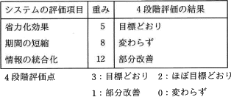

 | 27 | - | -
 | 36 | ○ | -
 | 43 | - | -
 | 52 | - | -
5 | 共通フレーム2013によれば，要件定義プロセスで行うことはどれか。
 | システム化計画の立案 | - | -
 | システム方式設計 | - | -
 | ソフトウェア詳細設計 | - | -
 | 利害関係者の識別 | ○ | -

